SCP_ロールの作成
目次
タスク名
ロールの作成

 | カスタムロールの作成

ナビ | ツール>セキュリティコンソール>ロール>ロールの作成
 | 注）ロールの作成後、ユーザーおよびロール同期化プロセスの実行の処理を実施する。

 | コピー元ロールあり
 | ロールの作成：基本情報
 | Abstract role
 | コピー元ロール・コード |  | ロール名 | ロール・コード |  |  | ロール・カテゴリ | 事前定義ロール | 摘要
① | ORA_FUN_ERP_SELF_SERVICE_USER_ABSTRACT |  | 伊藤園_生産計画_情報管理部マネージャー_従業員 | KI_SCP_INFORMATION_MANAGER_HCM |  |  | 変更なし | チェックなし | 変更なし
② | ORA_FUN_ERP_SELF_SERVICE_USER_ABSTRACT |  | 伊藤園_生産計画_飲料部マネージャー_従業員 | KI_SCP_BEVERAGE_MANAGER_HCM |  |  | 変更なし | チェックなし | 変更なし

 | JOB Role
 | コピー元ロール・コード |  | ロール名 | ロール・コード |  |  | ロール・カテゴリ | 事前定義ロール | 摘要
③ | ORA_MSC_SUPPLY_CHAIN_PLANNER_JOB |  | 伊藤園_生産計画_情報管理部マネージャー_供給 | KI_SCP_INFORMATION_MANAGER_SP |  |  | 変更なし | チェックなし | 変更なし
④ | ORA_MSC_DEMAND_PLANNER_JOB |  | 伊藤園_生産計画_情報管理部マネージャー_需要 | KI_SCP_INFORMATION_MANAGER_DM |  |  | 変更なし | チェックなし | 変更なし
⑤ | ORA_MSC_SUPPLY_CHAIN_PLANNER_JOB |  | 伊藤園_生産計画_飲料部マネージャー_供給 | KI_SCP_BEVERAGE_MANAGER_SP |  |  | 変更なし | チェックなし | 変更なし
⑥ | ORA_MSC_DEMAND_PLANNER_JOB |  | 伊藤園_生産計画_飲料部マネージャー_需要 | KI_SCP_BEVERAGE_MANAGER_DM |  |  | 変更なし | チェックなし | 変更なし

 | 1. 「コピー元ロール」を検索
 | 2. 「ロールのコピー」をクリック
 | 3. 「最上位のロールのコピー」を選択して、「ロールのコピー」をクリック

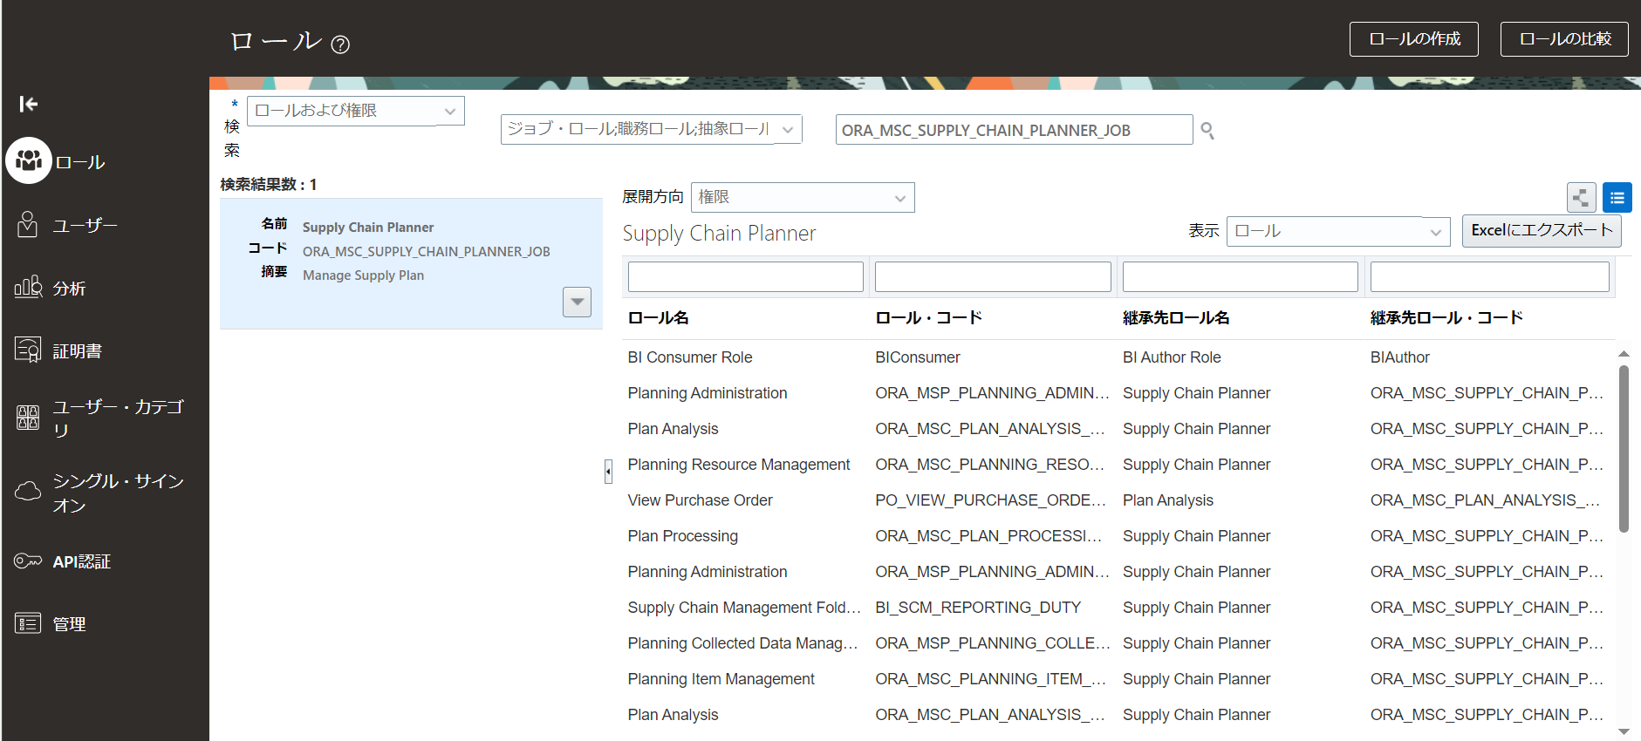
1

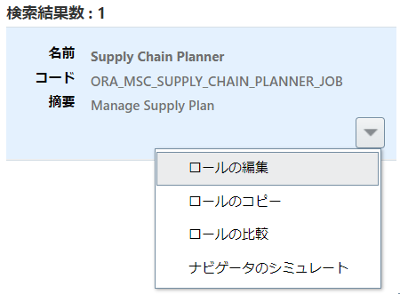

2

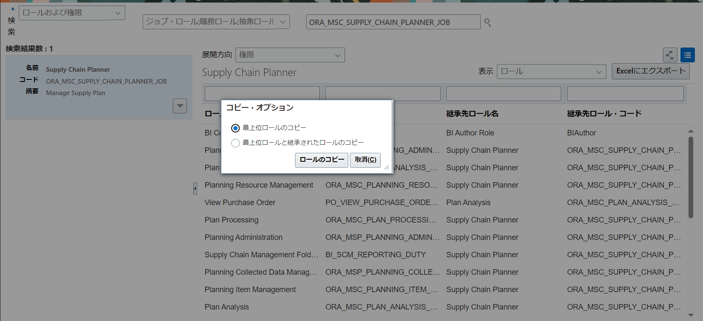

3

 | 4.一旦、全て「次」をクリックして、要約画面で「送信してクローズ」を押す。

 | ５.ESS JOB実行
 | 最新のLDAP変更の取得 （英語名: Retrieve Latest LDAP Changes）
 | ユーザーおよびロールのインポートのアプリケーション・セキュリティ・データ （英語名: Import User and Role Application Security Data）

 | コピーロールの権限等修正

 | Abstract role
 | ロール名 | ロール・コード
① | 伊藤園_生産計画_情報管理部マネージャー_従業員 | KI_SCP_INFORMATION_MANAGER_HCM
② | 伊藤園_生産計画_飲料部マネージャー_従業員 | KI_SCP_BEVERAGE_MANAGER_HCM

 | 1. 「ロール」を検索
 | 2. 「ロールの編集」をクリック

 | 3. 「ロールの階層」へ進む
 | 以下のロール名を削除
 | ロール名 | ロールコード
 | Time and Labor Worker | ORA_HXT_TIME_AND_LABOR_WORKER_DUTY |  | ※コード違いで同じ名前があるので注意
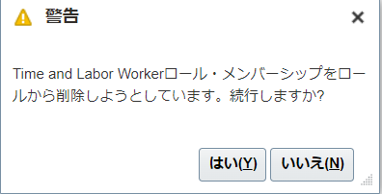

 |  |  |  |  | 「はい」を押下
 | 4.一旦、全て「次」をクリックして、要約画面で「保存してクローズ」を押す。

 | 5.ESS JOB実行
 | 最新のLDAP変更の取得 （英語名: Retrieve Latest LDAP Changes）
 | ユーザーおよびロールのインポートのアプリケーション・セキュリティ・データ （英語名: Import User and Role Application Security Data）

 | Job role
 | ロール名 | ロール・コード
③ | 伊藤園_生産計画_情報管理部マネージャー_供給 | KI_SCP_INFORMATION_MANAGER_SP
④ | 伊藤園_生産計画_情報管理部マネージャー_需要 | KI_SCP_INFORMATION_MANAGER_DM
⑤ | 伊藤園_生産計画_飲料部マネージャー_供給 | KI_SCP_BEVERAGE_MANAGER_SP
⑥ | 伊藤園_生産計画_飲料部マネージャー_需要 | KI_SCP_BEVERAGE_MANAGER_DM

 | 1. 「ロール」を検索
 | 2. 「ロールの編集」をクリック
 | 3. 「機能セキュリティ・ポリシー」へ進む
 | 機能セキュリティ・ポリシーの追加
 | 権限名 | コード
 | Manage File Import and Export | FND_MANAGE_FILE_IMPORT_AND_EXPORT_PRIV

 | 4. 「ロールの階層」へ進む
 | 以下のロール名を追加
 | ロール名 | ロールコード
 | Upload data for Order Orchestration and Planning Data Collection Import | SCM_PLANNINGDATALOADER_IMPORT_RWD
 | Download data from Order Orchestration and Planning Data Collection Export | SCM_PLANNINGDATALOADER_EXPORT_RWD

 | 5.一旦、全て「次」をクリックして、要約画面で「保存してクローズ」を押す。

 | 6.ESS JOB実行
 | 最新のLDAP変更の取得 （英語名: Retrieve Latest LDAP Changes）
 | ユーザーおよびロールのインポートのアプリケーション・セキュリティ・データ （英語名: Import User and Role Application Security Data）

 | コピー元ロールなし(新規作成)

ナビ | ツール>セキュリティコンソール>ロール>ロールの作成
 | 注）ロールの作成後、ユーザーおよびロール同期化プロセスの実行の処理を実施する。

 | 1. 「ロールの作成」をクリック

 | ロール名 | ロール・コード |  | ロールカテゴリ
⑦ | 伊藤園_情報管理部マネージャー_ESSモニター | KI_SCP_INFORMATION_MANAGER_ESS_COMMON |  | Common - Abstract Roles
⑧ | 伊藤園_情報管理部マネージャー_BI | KI_SCP_INFORMATION_MANAGER_BI_COMMON |  | BI - Abstract Roles

 | 2. 「データ・セキュリティ・ポリシー」
 | データ・セキュリティ・ポリシーの追加
 | ポリシー名 | 開始日 |  | ポリシー名 |  | データ・セット |  | 処理
⑦ | ESS_REQUEST_HISTORY | <システム日付> |  | ESS_REQUEST_HISTORY |  | すべての値 |  | ・Ess_Request_Cancel ・Ess_Request_Output_Read
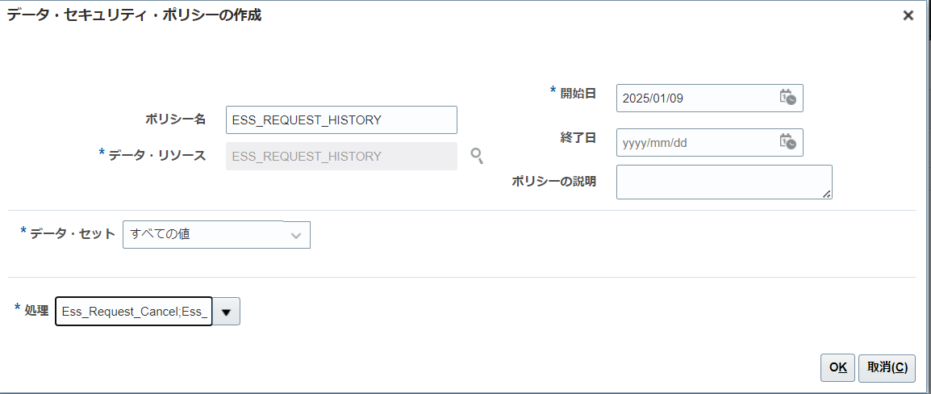

 | 3. 「ロールの階層」へ進む
 | 以下のロール名を追加
 | ロール名 | ロールコード
⑦ | ESS Monitor Role | ESSMonitor
⑧ | BI Administrator Role | BIAdministrator

 | 4.一旦、全て「次」をクリックして、要約画面で「保存してクローズ」を押す。

 | 5.ESS JOB実行
 | 最新のLDAP変更の取得 （英語名: Retrieve Latest LDAP Changes）
 | ユーザーおよびロールのインポートのアプリケーション・セキュリティ・データ （英語名: Import User and Role Application Security Data）

